All signals with pan
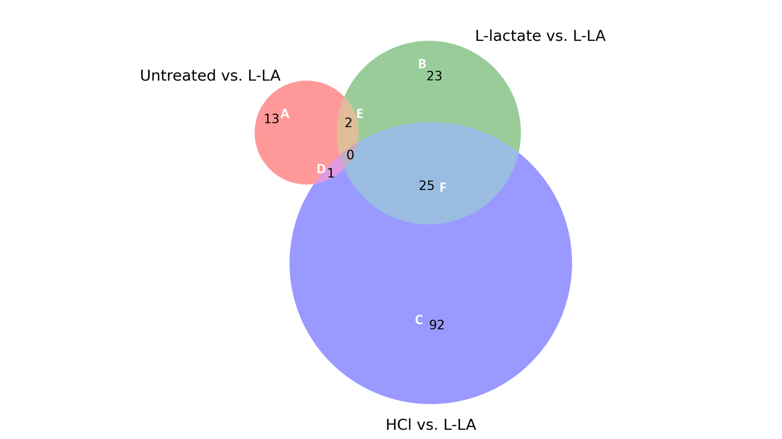
Signals in which the pval < 0.05 and the absolute log2 fold change (FC) is >1.
For example for signal "SCNN1A (ENaCA; Alpha-ENaC; Sodium channel; nonvoltage-gated; type I; alpha) Pan-specific" in sheet E, it was found that L-LA treatment found a significant signal of -1.07 FC with the untreated as baseline. I.e. there was a 47% (2^-1.07) of the signal when treated with L-LA in comparison to baseline. There was also a -1.22 foldchange when using L-lactate as the baseline. For HCl as the baseline there was no significant difference between that and the L-La treatment.

Title | Untreated vs. L-LA, | HCl vs. L-LA, | L-lactate vs. L-LA
SCNN1A (ENaCA; Alpha-ENaC; Sodium channel; nonvoltage-gated; type I; alpha) Pan-specific | -1.0713606 | NaN | -1.2160891

